Cover
User System |  |  |  | Process | Function Name
 |  |  |  | Database Design | TechShop Management

 | 1. | Overview
 |  | Tài liệu này mô tả thiết kế Database của hệ thống TechShop
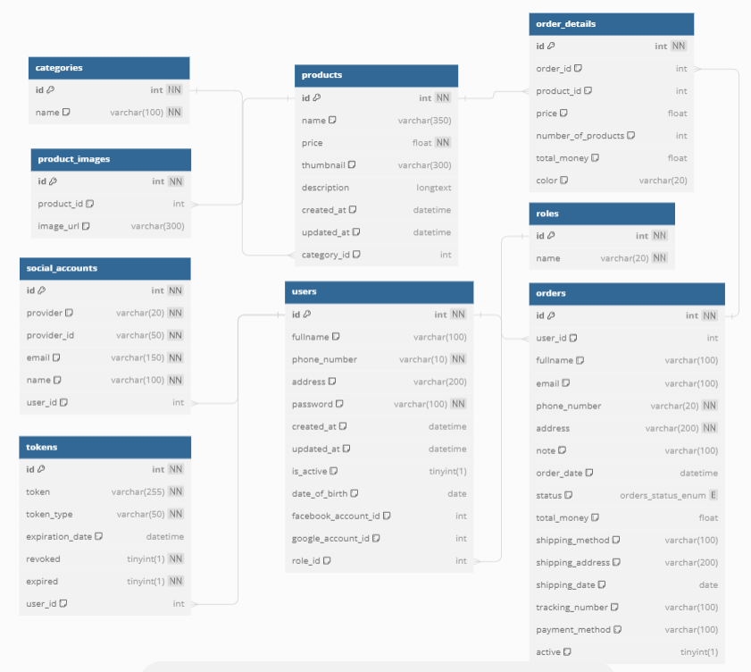

 | 2. | Screen list

 |  | No | Table ID |  |  | Table Name
 |  | 1 | DB_US_001 |  |  | users
 |  | 2 | DB_US_002 |  |  | orders
 |  | 3 | DB_US_003 |  |  | order_details
 |  | 4 | DB_US_004 |  |  | products
 |  | 5 | DB_US_005 |  |  | socical_accounts
 |  | 6 | DB_US_006 |  |  | tokens
 |  | 7 | DB_US_007 |  |  | product_images
 |  | 8 | DB_US_008 |  |  | roles
 |  | 9 | DB_US_009 |  |  | categories

users
User System |  |  |  |  | Process |  | Screen ID |  |  |  |  | Screen Name |  |  |  |  | Created By |  | Created Date | Approved Date
 |  |  |  |  | Database Design |  | DB_US_001 |  |  |  |  | users |  |  |  |  | NNDuy |  | 2020-11-03 | MMDDYYY
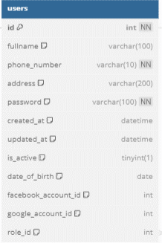

1. Overview
 | Tại màn hình này cho biết thiết kế table users

2. Table Design
 | 2.1. Table Detail Image

 |  | Description

 |  | Table: Account
 |  |  | Field id |  | Field Name |  |  | Type |  | Min Length |  |  | Max Length |  | Default value | Format | Primary Key |  | Unique Key | Foreign Key |  | Reference To |  | Not null |  | Note
 |  | 1 | id |  | id của người dùng |  |  | Integer |  |  |  |  |  |  | auto increment |  | x
 |  | 2 | username |  | username của người dùng |  |  | VARCHAR |  | 6 |  |  | 50 |  |  |  |  |  | x |  |  |  |  | x
 |  | 3 | fullname |  | fullname của người dùng |  |  | VARCHAR |  | 6 |  |  | 50 |  |  |  |  |  |  |  |  |  |  | x
 |  | 4 | email |  | email của người dùng |  |  | VARCHAR |  | 6 |  |  | 50 |  |  | ...@... |  |  | x |  |  |  |  | x |  | Email phải có @...

 | 2.2. Sample
 |  | 1 | id | id của người dùng |  |  |  |  | interger |  |  |  |  |  | auto increment |  |  | x

 |  | 2 | fullname |  |  | fullname người dùng |  |  | varchar |  | 6 |  |  | 100 |  |  |  |  |  |  |  |  |  |  | x
 |  | 3 | phone_number |  |  | số điện thoại người dùng |  |  | varchar |  | 6 |  |  | 10 |  |  |  |  |  |  |  |  |  |  | x

 |  | 4 | address |  |  | địa chỉ người dùng |  |  | varchar |  | now() |  |  | 200 |  |  |  |  |  |  |  |  |  |  | x
 |  | 5 | password |  |  | mật khẩu người dùng |  |  | varchar |  | 3 |  |  | 100 |  |  |  |  |  |  |  |  |  |  | x
 |  | 6 | created_at |  |  | tạo bản ghi người dùng |  |  | datetime
 |  | 7 | updated_at |  |  | cập nhật gần nhất |  |  | datetime
 |  | 8 | is_active |  |  | trạng thái hoạt động |  |  | tinyint |  | now() |  |  | 1
 |  | 9 | date_of_birth |  |  | ngày sinh |  |  | date
 |  | 10 | facebook_account_id |  |  | tài khoản fb |  |  | interger
 |  | 11 | google_account_id |  |  | tài khoản gg |  |  | interger
 |  | 12 | role_id |  |  | quyền truy cập |  |  | interger |  |  |  |  |  |  |  |  |  |  |  | x |  | role(id)

 |  | Table: Account
 |  |  | Field id |  | Field Name |  |  | Type |  | Min Length |  |  | Max Length |  | Default value | Format | Primary Key |  | Unique Key | Foreign Key |  | Reference To |  | Not null |  | Note
 |  | 1 | id |  | id của người dùng |  |  | interger |  |  |  |  |  |  | auto increment |  | x
 |  | 2 | username |  | username của người dùng |  |  | VARCHAR |  | 6 |  |  | 50 |  |  |  |  |  | x |  |  |  |  | x
 |  | 3 | fullname |  | fullname người dùng |  |  | varchar |  | 6 |  |  | 100 |  |  |  |  |  |  |  |  |  |  | x
 |  | 4 | phone_number |  | số điện thoại người dùng |  |  | varchar |  | 6 |  |  | 10 |  |  |  |  |  |  |  |  |  |  | x
 |  | 5 | email |  | email của người dùng |  |  | VARCHAR |  | 6 |  |  | 50 |  |  | ...@... |  |  | x |  |  |  |  | x |  | Email phải có @...
 |  | 6 | address |  | địa chỉ người dùng |  |  | varchar |  | now() |  |  | 200 |  |  |  |  |  |  |  |  |  |  | x
 |  | 7 | password |  | mật khẩu người dùng |  |  | varchar |  | 3 |  |  | 100 |  |  |  |  |  |  |  |  |  |  | x
 |  | 8 | created_at |  | tạo bản ghi người dùng |  |  | datetime
 |  | 9 | updated_at |  | cập nhật gần nhất |  |  | datetime
 |  | 10 | is_active |  | trạng thái hoạt động |  |  | tinyint |  | now() |  |  | 1
 |  | 11 | date_of_birth |  | ngày sinh |  |  | date
 |  | 12 | facebook_account_id |  | tài khoản fb |  |  | interger
 |  | 13 | google_account_id |  | tài khoản gg |  |  | interger
 |  | 14 | role_id |  | quyền truy cập |  |  | interger |  |  |  |  |  |  |  |  |  |  |  | x |  | role(id)

orders
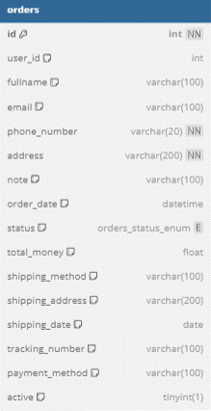
User System |  |  |  |  | Process |  | Screen ID |  |  |  |  |  | Screen Name |  |  |  |  |  | Created By |  | Created Date |  | Approved Date
 |  |  |  |  | Database Design |  | DB_US_002 |  |  |  |  |  | orders |  |  |  |  |  | NNDuy |  | 2020-11-03 |  | MMDDYYY

1. Overview
 | Tại màn hình này cho biết thiết kế table Group

2. Table Design
 | 2.1. Table Detail Image

 |  | Description

 |  | Table: Group
 |  |  | Field id |  | Field Name |  |  | Type |  |  | Min Length |  |  | Max Length |  | Default value |  | Format | Primary Key |  | Unique Key |  | Foreign Key |  | Reference To |  | Not null |  | Note
 |  | 1 | id |  | id của group |  |  | Small Integer |  |  |  |  |  |  |  | auto increment |  |  | x
 |  | 2 | name |  | tên của group |  |  | VARCHAR |  |  | 6 |  |  | 50 |  |  |  | Không chứa kí tự đặc biệt |  |  | x |  |  |  |  |  | x
 |  | 3 | creator_id |  | id của người tạo |  |  | Integer |  |  |  |  |  |  |  |  |  |  |  |  |  |  | x |  | Account(id) |  | x |  | 1 account có thể là creator của nhiều Group
 |  | 4 | created_date |  | thời gian tạo group |  |  | DateTime |  |  |  |  |  | now() |  | now() |  | YYYY-MM-DD HH:MM:SS |  |  |  |  |  |  |  |  |  |  | Mặc định không điền vào thì lấy thời gian hiện tại trên SERVER

 | 2.2. Sample

 |  | 1 |  | id |  | id của orders |  |  | interger |  |  |  |  |  |  |  | auto increment |  |  | x
 |  | 2 |  | user_id |  | id của người dùng |  |  | interger |  |  |  |  |  |  |  |  |  |  |  |  |  |  | x |  | user(id)
 |  | 3 |  | fullname |  | họ tên người dùng |  |  | varchar |  |  | 6 |  |  | 100 |  |  |  |  |  |  | x |  |  |  |  |  | x
 |  | 4 |  | email |  | email người dùng |  |  | varchar |  |  | 6 |  |  | 100 |  |  |  |  |  |  | x |  |  |  |  |  | x
 |  | 5 |  | phone_number |  | số điện thoại người dùng |  |  | varchar |  |  | 6 |  |  | 20 |  |  |  |  |  |  |  |  |  |  |  |  | x
 |  | 6 |  | address |  | địa chỉ người dùng |  |  | varchar |  |  | 6 |  |  | 200 |  |  |  |  |  |  |  |  |  |  |  |  | x
 |  | 7 |  | note |  | ghi chú |  |  | varchar |  |  | now() |  |  | 100 |  |  |  |  |  |  | x
 |  | 8 |  | order_date |  | ngày đặt hàng |  |  | datetime
 |  | 9 |  | status |  | trạng thái đơn hàng |  |  | enum
 |  | 10 |  | total_money |  | tổng số tiền |  |  | float
 |  | 11 |  | shipping_method |  | phương thức vận chuyển |  |  | varchar |  |  | now() |  |  | 100
 |  | 12 |  | shipping_address |  | địa chỉ nhận hàng |  |  | varchar |  |  | now() |  |  | 200
 |  | 13 |  | shipping_date |  | ngày dự kiến giao hàng |  |  | date
 |  | 14 |  | tracking_number |  | theo dõi đơn hàng |  |  | varchar |  |  | now() |  |  | 100
 |  | 15 |  | payment_method |  | phương thức thanh toán |  |  | varchar |  |  | now() |  |  | 100
 |  | 16 |  | active |  | trạng thái hoạt động của đơn hàng |  |  |  | tinyint

order_details
User System |  |  |  | Process |  | Screen ID |  |  |  | Screen Name |  |  |  |  | Created By |  | Created Date | Approved Date
 |  |  |  | Database Design |  | DB_US_003 |  |  |  | order_details |  |  |  |  | NNDuy |  | 2020-11-03 | MMDDYYY

1. Overview
 | Tại màn hình này cho biết thiết kế table Account_Group
 | 2 table account và group là quan hệ nhiều nhiều nên sẽ sinh ra table Account_Group

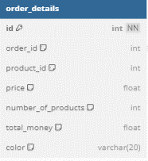
2. Table Design
 | 2.1. Table Detail Image

 |  | Description

 |  | Table: Account_Group
 |  |  | Field id | Field Name |  |  | Type | Min Length |  |  | Max Length |  | Default value | Format | Primary Key |  | Unique Key | Foreign Key |  | Reference To |  | Not null | Note
 |  | 1 | account_id | id của người dùng |  |  | Integer |  |  |  |  |  |  |  | x |  |  | x |  | Account(id)
 |  | 2 | group_id | id của group |  |  | Small Integer |  |  |  |  |  |  |  |  |  |  | x |  | Group(id)
 |  | 3 | joined_date | Thời gian người dùng tham gia vào group |  |  | DateTime |  |  |  | now() |  | now() | YYYY-MM-DD HH:MM:SS |  |  |  |  |  |  |  |  | Mặc định không điền vào thì lấy thời gian hiện tại trên SERVER

 | 2.2. Sample

 |  | 1 | id |  | id đơn hàng |  | interger |  |  |  |  |  |  |  |  | x
 |  | 2 | order_id |  | id người dùng đặt hàng |  | interger |  |  |  |  |  |  |  |  |  |  |  | x |  | order(id)
 |  | 3 | product_id |  | id sản phẩm |  | interger |  |  |  |  |  |  |  |  |  |  |  | x |  | product(id)
 |  | 4 | price |  | giá sản phẩm |  | float
 |  | 5 | numer_of_products |  | số lượng sản phẩm |  | interger
 |  | 6 | total_money |  | tổng số tiền |  | float
 |  | 7 | color |  | màu sắc sản phẩm |  | varchar |  | now() |  |  | 20

products
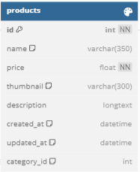

Table: Account
 | Field id |  | Field Name |  | Type |  | Min Length |  | Max Length |  | Default value |  | Format | Primary Key |  | Unique Key | Foreign Key |  | Reference To |  | Not null |  | Note
1 | id |  | id của người dùng |  | Integer |  |  |  |  |  | auto increment |  |  | x
2 | username |  | username của người dùng |  | VARCHAR |  | 6 |  | 50 |  |  |  |  |  |  | x |  |  |  |  | x
3 | fullname |  | fullname của người dùng |  | VARCHAR |  | 6 |  | 50 |  |  |  |  |  |  |  |  |  |  |  | x
4 | email |  | email của người dùng |  | VARCHAR |  | 6 |  | 50 |  |  |  | ...@... |  |  | x |  |  |  |  | x |  | Email phải có @...

1 |  | id |  | id sản phẩm |  | interger |  |  |  |  |  | auto increment |  |  | x
2 |  | name |  | tên sản phẩm |  | varchar |  | 6 |  | 350
3 |  | price |  | giá sản phẩm |  | float |  |  |  |  |  |  |  |  |  |  |  |  |  |  |  | x
4 |  | thumbnail |  | đường dẫn hoặc tên tệp hình ảnh |  | varchar |  | now() |  | 300
5 |  | desription |  | mô tả chi tiết sản phẩm |  | longtext
6 |  | created_at |  | ngày và giờ tạo bản ghi sản phẩm |  | datetime
7 |  | updated_at |  | ngày và giờ cập nhật gần nhất của bản ghi |  | datetime
8 |  | category_id |  | id của danh mục sản phẩm |  | interger |  |  |  |  |  |  |  |  |  |  |  | x |  | category_id

socical_accounts
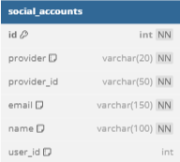

Table: Account
 | Field id |  | Field Name |  | Type |  | Min Length |  | Max Length |  | Default value |  | Format | Primary Key |  | Unique Key | Foreign Key |  | Reference To |  | Not null |  | Note
1 | id |  | id của người dùng |  | Integer |  |  |  |  |  | auto increment |  |  | x
2 | username |  | username của người dùng |  | VARCHAR |  | 6 |  | 50 |  |  |  |  |  |  | x |  |  |  |  | x
3 | fullname |  | fullname của người dùng |  | VARCHAR |  | 6 |  | 50 |  |  |  |  |  |  |  |  |  |  |  | x
4 | email |  | email của người dùng |  | VARCHAR |  | 6 |  | 50 |  |  |  | ...@... |  |  | x |  |  |  |  | x |  | Email phải có @...

1 |  | id |  | id tài khoản xã hội |  | interger |  |  |  |  |  | auto increment |  |  | x
2 |  | provider |  | nhà cung cấp dịch vụ xã hội |  | varchar |  | now() |  | 20 |  |  |  |  |  |  |  |  |  |  |  | x
3 |  | provider_id |  | id nhà cung cấp dịch vụ |  | varchar |  | now() |  | 50 |  |  |  |  |  |  |  |  |  |  |  | x
4 |  | email |  | email liên kết tài khoản |  | varchar |  | 6 |  | 150 |  |  |  |  |  |  |  |  |  |  |  | x
5 |  | name |  | tên người dùng liên kết |  | varchar |  | 6 |  | 100 |  |  |  |  |  |  |  |  |  |  |  | x
6 |  | user_id |  | id của người dùng |  | interger |  |  |  |  |  |  |  |  |  |  |  | x |  | user(id)

tokens
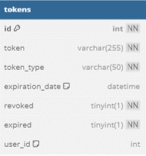

Table: Account
 | Field id |  | Field Name |  | Type |  | Min Length |  | Max Length |  | Default value |  | Format | Primary Key |  | Unique Key | Foreign Key |  | Reference To |  | Not null |  | Note
1 | id |  | id của người dùng |  | Integer |  |  |  |  |  | auto increment |  |  | x
2 | username |  | username của người dùng |  | VARCHAR |  | 6 |  | 50 |  |  |  |  |  |  | x |  |  |  |  | x
3 | fullname |  | fullname của người dùng |  | VARCHAR |  | 6 |  | 50 |  |  |  |  |  |  |  |  |  |  |  | x
4 | email |  | email của người dùng |  | VARCHAR |  | 6 |  | 50 |  |  |  | ...@... |  |  | x |  |  |  |  | x |  | Email phải có @...

1 |  | id |  | id của token |  | interger |  |  |  |  |  | auto increment |  |  | x
2 |  | token |  | giá trị token |  | varchar |  | now() |  | 255 |  |  |  |  |  |  |  |  |  |  |  | x
3 |  | token_type |  | loại token |  | varchar |  | now() |  | 50 |  |  |  |  |  |  |  |  |  |  |  | x
4 |  | expiration_date |  | ngày và giờ token hết hạn |  | datetime
5 |  | revoked |  | token đã bị thu hồi |  | tinyint |  |  |  |  |  |  |  |  |  |  |  |  |  |  |  | x
6 |  | expied |  | token đã hết hạn |  | tinyint |  | 1 |  | 1 |  |  |  |  |  |  |  |  |  |  |  | x
7 |  | user_id |  | id của người dùng |  | interger |  | 1 |  | 1 |  |  |  |  |  |  |  | x |  | user(id)

product_images
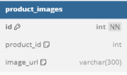

Table: Account
 | Field id |  | Field Name |  | Type |  | Min Length |  | Max Length |  | Default value |  | Format | Primary Key |  | Unique Key | Foreign Key |  | Reference To |  | Not null | Note
1 | id |  | id của người dùng |  | Integer |  |  |  |  |  | auto increment |  |  | x
2 | username |  | username của người dùng |  | VARCHAR |  | 6 |  | 50 |  |  |  |  |  |  | x |  |  |  |  | x
3 | fullname |  | fullname của người dùng |  | VARCHAR |  | 6 |  | 50 |  |  |  |  |  |  |  |  |  |  |  | x
4 | email |  | email của người dùng |  | VARCHAR |  | 6 |  | 50 |  |  |  | ...@... |  |  | x |  |  |  |  | x | Email phải có @...

1 |  | id |  | id hình |  | interger |  |  |  |  |  | auto increment |  |  | x
2 |  | product_id |  | id sản phẩm |  | interger |  |  |  |  |  |  |  |  |  |  |  | x |  | product(id)
3 |  | image_url |  | đường dẫn |  | varchar |  | now() |  | 300

